Portada
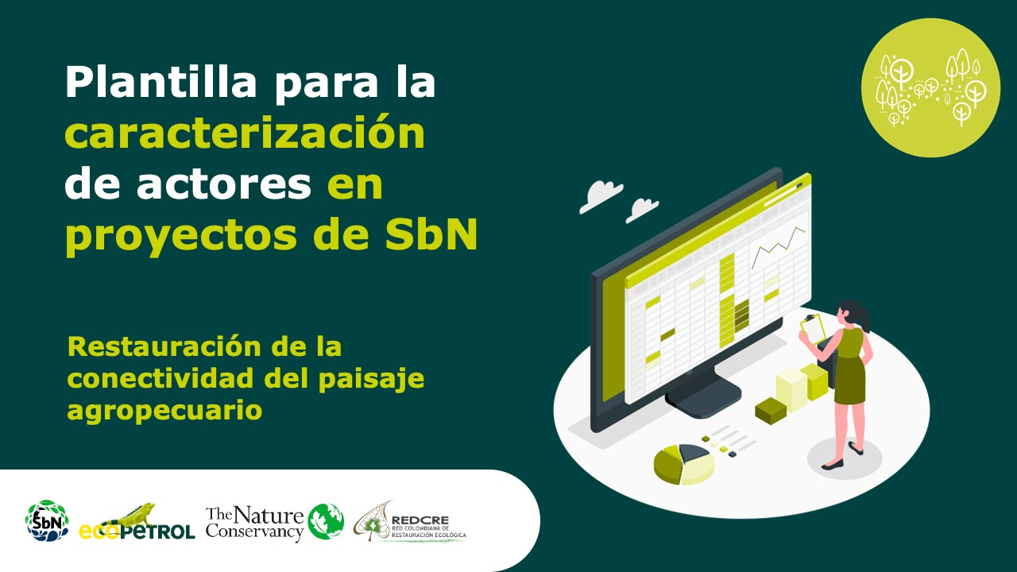

Sistemas agroforestales adaptados al territorio

Forma correcta: Restauración de la conectividad del paisaje agropecuario

Versión 1 | REDCRE, 2022
Versión 2 | Ejemplo adaptado por: Corporación Biocomercio Sostenible, Skaphe, 2025

